p3a
Podíl uchazečů o zaměstnání na obyvatelstvu 15-64 (v %)
Kraj | 2018 |  |  |  |  |  |  |  |  |  |  |  | 2019 |  |  |  |  |  |  |  |  |  |  |  | průměr rok1)
 | 1 | 2 | 3 | 4 | 5 | 6 | 7 | 8 | 9 | 10 | 11 | 12 | 1 | 2 | 3 | 4 | 5 | 6 | 7 | 8 | 9 | 10 | 11 | 12 | 2018 | 2019 | rozdíl
Praha | 2.3 | 2.3 | 2.2 | 2.1 | 2.0 | 2.0 | 2.1 | 2.2 | 2.1 | 2.0 | 1.9 | 1.9 | 2.0 | 1.9 | 1.9 | 1.9 | 1.9 | 1.9 | 2.0 | 2.0 | 2.0 | 1.9 | 1.9 | 1.9 | 2.1 | 1.9 | -0.2
Středočeský kraj | 3.3 | 3.1 | 2.9 | 2.7 | 2.6 | 2.5 | 2.7 | 2.7 | 2.6 | 2.5 | 2.5 | 2.6 | 2.8 | 2.7 | 2.6 | 2.4 | 2.3 | 2.2 | 2.4 | 2.4 | 2.4 | 2.3 | 2.3 | 2.4 | 2.8 | 2.4 | -0.3
Jihočeský kraj | 3.4 | 3.3 | 2.8 | 2.4 | 2.1 | 1.9 | 2.0 | 2.0 | 2.0 | 1.9 | 2.0 | 2.4 | 2.8 | 2.7 | 2.3 | 2.0 | 1.8 | 1.7 | 1.9 | 1.9 | 1.9 | 1.8 | 1.9 | 2.3 | 2.4 | 2.1 | -0.3
Plzeňský kraj | 2.7 | 2.6 | 2.3 | 2.1 | 1.9 | 1.9 | 2.0 | 2.1 | 2.0 | 1.9 | 1.9 | 2.1 | 2.3 | 2.3 | 2.1 | 1.9 | 1.8 | 1.9 | 2.0 | 2.1 | 2.0 | 2.0 | 2.0 | 2.3 | 2.1 | 2.1 | -0.1
Karlovarský kraj | 3.6 | 3.5 | 3.2 | 3.0 | 2.8 | 2.7 | 2.8 | 2.8 | 2.7 | 2.7 | 2.7 | 2.9 | 3.2 | 3.2 | 3.0 | 2.9 | 2.7 | 2.6 | 2.6 | 2.5 | 2.5 | 2.5 | 2.5 | 2.7 | 3.0 | 2.8 | -0.2
Ústecký kraj | 5.5 | 5.5 | 5.2 | 5.0 | 4.7 | 4.6 | 4.7 | 4.7 | 4.5 | 4.3 | 4.3 | 4.5 | 4.7 | 4.7 | 4.6 | 4.3 | 4.0 | 3.8 | 3.9 | 3.8 | 3.8 | 3.7 | 3.6 | 3.9 | 4.8 | 4.1 | -0.7
Liberecký kraj | 3.9 | 3.8 | 3.6 | 3.3 | 3.2 | 3.1 | 3.2 | 3.1 | 3.1 | 3.0 | 2.9 | 3.2 | 3.3 | 3.3 | 3.1 | 2.9 | 2.8 | 2.7 | 2.8 | 2.8 | 2.7 | 2.7 | 2.7 | 2.9 | 3.3 | 2.9 | -0.4
Královéhradecký kraj | 2.8 | 2.7 | 2.5 | 2.2 | 2.1 | 2.1 | 2.2 | 2.2 | 2.2 | 2.1 | 2.0 | 2.3 | 2.5 | 2.4 | 2.3 | 2.1 | 1.9 | 1.9 | 2.1 | 2.1 | 2.1 | 2.1 | 2.1 | 2.4 | 2.3 | 2.2 | -0.1
Pardubický kraj | 3.0 | 2.9 | 2.5 | 2.1 | 1.9 | 1.8 | 2.0 | 2.0 | 1.9 | 1.8 | 1.8 | 2.2 | 2.5 | 2.4 | 2.1 | 1.8 | 1.7 | 1.7 | 1.9 | 1.9 | 1.9 | 1.8 | 1.8 | 2.2 | 2.2 | 2.0 | -0.2
Vysočina | 3.9 | 3.7 | 3.4 | 2.9 | 2.7 | 2.6 | 2.8 | 2.8 | 2.8 | 2.6 | 2.6 | 3.0 | 3.2 | 3.1 | 2.8 | 2.4 | 2.2 | 2.2 | 2.4 | 2.5 | 2.4 | 2.3 | 2.3 | 2.7 | 3.0 | 2.6 | -0.5
Jihomoravský kraj | 4.8 | 4.6 | 4.3 | 3.9 | 3.7 | 3.6 | 3.8 | 3.8 | 3.7 | 3.5 | 3.5 | 3.9 | 4.1 | 4.0 | 3.7 | 3.4 | 3.2 | 3.1 | 3.3 | 3.3 | 3.2 | 3.1 | 3.1 | 3.5 | 4.0 | 3.4 | -0.5
Olomoucký kraj | 4.6 | 4.4 | 4.0 | 3.6 | 3.3 | 3.2 | 3.2 | 3.2 | 3.1 | 3.0 | 3.0 | 3.4 | 3.5 | 3.4 | 3.1 | 2.7 | 2.6 | 2.5 | 2.6 | 2.6 | 2.6 | 2.5 | 2.5 | 2.9 | 3.5 | 2.8 | -0.7
Zlínský kraj | 3.5 | 3.3 | 3.1 | 2.7 | 2.5 | 2.5 | 2.6 | 2.6 | 2.5 | 2.3 | 2.3 | 2.6 | 2.8 | 2.7 | 2.4 | 2.1 | 2.1 | 2.0 | 2.2 | 2.2 | 2.2 | 2.1 | 2.1 | 2.4 | 2.8 | 2.3 | -0.5
Moravskoslezský kraj | 5.9 | 5.6 | 5.4 | 5.1 | 4.8 | 4.7 | 4.8 | 4.7 | 4.6 | 4.4 | 4.3 | 4.7 | 4.9 | 4.8 | 4.6 | 4.4 | 4.2 | 4.2 | 4.3 | 4.2 | 4.2 | 4.1 | 4.1 | 4.4 | 5.0 | 4.4 | -0.6
Celkem ČR | 3.9 | 3.7 | 3.5 | 3.2 | 3.0 | 2.9 | 3.1 | 3.1 | 3.0 | 2.8 | 2.8 | 3.1 | 3.3 | 3.2 | 3.0 | 2.7 | 2.6 | 2.6 | 2.7 | 2.7 | 2.7 | 2.6 | 2.6 | 2.9 | 3.2 | 2.8 | -0.4
1)počítáno z nezaokrouhlených hodnot

Počet uchazečů o zaměstnání (v tis.)
Kraj | 2018 |  |  |  |  |  |  |  |  |  |  |  | 2019 |  |  |  |  |  |  |  |  |  |  |  | průměr 1)
 | 1 | 2 | 3 | 4 | 5 | 6 | 7 | 8 | 9 | 10 | 11 | 12 | 1 | 2 | 3 | 4 | 5 | 6 | 7 | 8 | 9 | 10 | 11 | 12 | 2018 | 2019 | rozdíl
Praha | 21.7 | 21.3 | 20.4 | 19.9 | 19.5 | 19.3 | 20.3 | 20.4 | 19.7 | 19.0 | 18.4 | 18.5 | 18.9 | 18.6 | 18.3 | 17.9 | 17.8 | 17.8 | 18.9 | 19.1 | 18.5 | 18.0 | 17.7 | 18.0 | 20.0 | 18.3 | -1.7
Středočeský kraj | 30.3 | 29.4 | 27.8 | 26.0 | 24.9 | 24.5 | 25.6 | 25.7 | 25.1 | 24.0 | 23.8 | 25.2 | 26.5 | 26.2 | 24.7 | 22.9 | 22.1 | 21.9 | 23.1 | 23.3 | 23.1 | 22.4 | 22.1 | 23.6 | 26.2 | 23.6 | -2.6
Jihočeský kraj | 15.5 | 15.0 | 13.1 | 11.1 | 9.8 | 9.2 | 9.5 | 9.5 | 9.4 | 9.1 | 9.5 | 11.1 | 12.7 | 12.5 | 10.9 | 9.4 | 8.5 | 8.2 | 8.8 | 8.8 | 8.7 | 8.6 | 8.9 | 10.5 | 11.1 | 9.7 | -1.4
Plzeňský kraj | 11.1 | 10.7 | 9.7 | 8.8 | 8.2 | 8.0 | 8.5 | 8.7 | 8.4 | 8.0 | 8.1 | 9.0 | 9.8 | 9.6 | 9.0 | 8.4 | 8.1 | 8.2 | 8.8 | 9.0 | 8.7 | 8.6 | 8.7 | 9.8 | 9.0 | 8.9 | -0.1
Karlovarský kraj | 7.7 | 7.5 | 7.0 | 6.5 | 6.1 | 5.9 | 6.0 | 5.9 | 5.8 | 5.7 | 5.8 | 6.2 | 6.8 | 6.7 | 6.4 | 6.0 | 5.8 | 5.5 | 5.6 | 5.3 | 5.3 | 5.4 | 5.4 | 5.8 | 6.4 | 5.9 | -0.6
Ústecký kraj | 32.5 | 32.1 | 30.9 | 29.5 | 28.1 | 27.3 | 27.6 | 27.4 | 26.9 | 25.7 | 25.4 | 26.3 | 27.6 | 27.6 | 26.9 | 25.1 | 23.7 | 22.4 | 22.9 | 22.4 | 22.0 | 21.4 | 21.4 | 22.6 | 28.5 | 24.0 | -4.5
Liberecký kraj | 12.1 | 11.9 | 11.3 | 10.6 | 10.1 | 9.8 | 10.1 | 10.0 | 9.9 | 9.5 | 9.5 | 10.1 | 10.6 | 10.5 | 10.0 | 9.3 | 8.9 | 8.6 | 9.1 | 9.0 | 8.8 | 8.6 | 8.6 | 9.3 | 10.5 | 9.3 | -1.2
Královéhradecký kraj | 10.9 | 10.5 | 9.7 | 8.8 | 8.3 | 8.2 | 8.6 | 8.7 | 8.4 | 8.1 | 8.1 | 9.0 | 9.7 | 9.4 | 8.8 | 8.1 | 7.7 | 7.5 | 8.1 | 8.2 | 8.2 | 8.1 | 8.2 | 9.1 | 9.0 | 8.4 | -0.6
Pardubický kraj | 10.7 | 10.3 | 9.2 | 7.6 | 6.9 | 6.7 | 7.2 | 7.2 | 6.9 | 6.5 | 6.7 | 7.9 | 8.9 | 8.8 | 7.7 | 6.7 | 6.3 | 6.2 | 6.8 | 6.9 | 6.8 | 6.6 | 6.8 | 7.9 | 7.9 | 7.2 | -0.7
Vysočina | 13.4 | 13.0 | 11.8 | 10.2 | 9.4 | 9.3 | 9.9 | 9.9 | 9.7 | 9.2 | 9.3 | 10.6 | 11.3 | 10.9 | 9.8 | 8.6 | 8.1 | 8.1 | 8.7 | 8.9 | 8.6 | 8.2 | 8.3 | 9.6 | 10.6 | 9.1 | -1.4
Jihomoravský kraj | 38.7 | 37.7 | 35.5 | 32.7 | 30.9 | 30.4 | 31.5 | 31.3 | 30.5 | 29.5 | 29.6 | 32.0 | 33.8 | 33.2 | 31.2 | 28.7 | 27.1 | 26.2 | 27.6 | 27.6 | 27.0 | 26.2 | 26.5 | 29.1 | 32.8 | 28.8 | -3.9
Olomoucký kraj | 20.0 | 19.2 | 17.6 | 15.7 | 14.5 | 14.1 | 14.3 | 14.2 | 13.7 | 13.2 | 13.3 | 14.8 | 15.5 | 15.1 | 13.7 | 12.2 | 11.6 | 11.0 | 11.4 | 11.4 | 11.4 | 11.0 | 11.1 | 12.8 | 15.6 | 12.4 | -3.1
Zlínský kraj | 14.5 | 13.9 | 13.0 | 11.6 | 10.7 | 10.4 | 11.0 | 10.9 | 10.6 | 10.0 | 9.9 | 11.0 | 11.7 | 11.3 | 10.1 | 9.1 | 8.7 | 8.5 | 9.1 | 9.2 | 9.2 | 8.8 | 8.9 | 10.0 | 11.6 | 9.6 | -2.0
Moravskoslezský kraj | 50.0 | 48.5 | 46.6 | 43.9 | 42.0 | 40.8 | 41.5 | 40.6 | 39.5 | 38.1 | 37.7 | 39.8 | 41.5 | 40.9 | 39.5 | 37.4 | 36.3 | 35.4 | 36.1 | 35.8 | 35.6 | 34.8 | 34.8 | 37.3 | 42.8 | 37.2 | -5.6
Celkem ČR | 289.2 | 280.9 | 263.6 | 242.8 | 229.6 | 223.8 | 231.6 | 230.5 | 224.3 | 215.6 | 215.0 | 231.5 | 245.1 | 241.4 | 227.1 | 209.8 | 200.7 | 195.7 | 205.1 | 204.8 | 201.9 | 196.5 | 197.3 | 215.5 | 241.9 | 212.4 | -29.5
...
Počet uchazečů o zaměstnání - ženy (v tis.)
Liberecký kraj | 9.0 | 9.4 | 10.0 | 10.3 | 10.6 | 11.1 | 11.2 | 11.3 | 11.2 | 10.8 | 11.0 | 11.0 | 11.1 | 10.9 | 11.3 | 11.7 | 11.8 | 11.8 | 11.8 | 11.7 | 11.5 | 11.8 | 11.6 | 11.9 | 10.5 | 11.5 | 1.1
Královéhradecký kraj | 9.4 | 9.9 | 10.5 | 11.6 | 11.9 | 13.0 | 12.6 | 12.5 | 13.0 | 13.4 | 13.0 | 12.8 | 12.7 | 13.0 | 13.3 | 13.4 | 13.8 | 14.1 | 14.2 | 14.5 | 14.6 | 14.4 | 14.5 | 14.7 | 11.8 | 13.9 | 2.0
Pardubický kraj | 22.2 | 22.4 | 24.3 | 25.7 | 28.3 | 30.1 | 32.3 | 32.9 | 34.7 | 35.0 | 36.7 | 35.6 | 32.9 | 32.3 | 31.9 | 27.5 | 26.5 | 26.1 | 26.2 | 26.8 | 24.3 | 23.5 | 23.9 | 24.6 | 29.4 | 27.7 | -1.7
Vysočina | 7.6 | 8.5 | 8.6 | 8.9 | 10.1 | 10.2 | 10.5 | 10.4 | 10.5 | 10.4 | 10.3 | 10.0 | 10.4 | 10.9 | 10.9 | 10.9 | 11.1 | 11.3 | 11.2 | 11.1 | 10.6 | 10.4 | 10.5 | 10.6 | 9.6 | 10.8 | 1.2
Jihomoravský kraj | 18.8 | 19.8 | 20.9 | 22.2 | 23.3 | 23.8 | 24.7 | 24.7 | 24.9 | 24.7 | 25.1 | 24.0 | 25.2 | 25.1 | 25.3 | 24.9 | 25.2 | 26.8 | 27.4 | 27.6 | 26.6 | 27.1 | 27.2 | 27.1 | 22.8 | 26.2 | 3.4
Olomoucký kraj | 9.1 | 9.6 | 9.9 | 10.7 | 11.2 | 11.4 | 11.7 | 11.7 | 11.6 | 11.3 | 11.2 | 10.9 | 11.1 | 10.8 | 10.7 | 10.5 | 10.7 | 10.9 | 10.7 | 10.7 | 10.2 | 10.3 | 10.3 | 9.7 | 10.7 | 10.6 | -0.2
Zlínský kraj | 8.7 | 8.9 | 9.5 | 9.6 | 10.7 | 10.9 | 11.3 | 11.7 | 11.8 | 11.4 | 11.5 | 11.8 | 12.5 | 12.6 | 13.2 | 13.6 | 14.2 | 13.4 | 14.1 | 13.9 | 14.0 | 13.1 | 12.1 | 12.1 | 10.5 | 13.2 | 2.7
Moravskoslezský kraj | 14.6 | 14.7 | 15.3 | 16.4 | 16.9 | 17.4 | 17.6 | 18.1 | 18.2 | 17.9 | 17.8 | 17.2 | 17.2 | 17.5 | 17.1 | 17.3 | 17.8 | 17.8 | 18.2 | 17.7 | 17.5 | 16.7 | 16.5 | 16.3 | 16.7 | 17.3 | 0.6
Celkem ČR | 230.7 | 239.3 | 253.5 | 267.1 | 283.2 | 301.5 | 310.0 | 313.2 | 316.1 | 316.9 | 323.5 | 324.4 | 331.5 | 333.1 | 339.3 | 339.9 | 346.6 | 342.5 | 346.6 | 350.6 | 345.4 | 337.5 | 338.7 | 341.0 | 285.5 | 340.3 | 54.9
1)počítáno z nezaokrouhlených hodnot
Meziroční rozdíly počtu uchazečů o zaměstnání
1 | -2363
2 | -16239
3 | -25062
4 | -26286
5 | -24823
6 | -21725
7 | -19700
8 | -19959
9 | -25366
10 | -24543
11 | -30236
12 | -53100
1 | -37774
2 | -25211
3 | -22582
4 | -16520
5 | -7857
6 | -4189
7 | 13
8 | 5158
9 | 18070
10 | 26144
11 | 32094
12 | 36860
1 | 51720
2 | 51998
3 | 62588
4 | 67906
5 | 65364
6 | 65887
7 | 65499
8 | 65038
9 | 63873
10 | 59919
11 | 56815
12 | 51522
1 | 43465
2 | 31707
3 | 20547
4 | 9680
5 | 2510
6 | -3294
7 | -9732
8 | -16506
9 | -27960
10 | -37043
11 | -47805
12 | -54919
1 | -73083
2 | -77273
...

p3c
...
Vývoj míry nezaměstnanosti v % v zemích EU v letech 2018 - 2019
Portugal | 8.1 | 8.0 | 7.7 | 7.2 | 6.8 | 6.5 | 6.5 | 6.8 | 6.6 | 6.7 | 6.8 | 6.9 | 6.9 | 6.8 | 6.7 | 6.6 | 6.3 | 6.2 | 6.1 | 6.2 | 6.5 | 6.5 | 6.8 | 7.1
France | 9.8 | 9.7 | 9.4 | 9.0 | 8.8 | 8.5 | 8.6 | 9.1 | 8.8 | 9.0 | 9.1 | 9.1 | 9.4 | 9.1 | 8.8 | 8.3 | 8.1 | 7.9 | 8.0 | 8.6 | 8.3 | 8.6 | 8.7 | 8.6
Cyprus | 11.5 | 11.1 | 9.8 | 7.7 | 7.0 | 7.5 | 8.3 | 8.1 | 7.2 | 6.3 | 8.2 | 8.3 | 8.9 | 9.0 | 8.5 | 6.9 | 6.1 | 6.6 | 7.1 | 7.0 | 6.2 | 5.9 | 8.7 | 8.8
Italy | 11.9 | 11.3 | 11.6 | 11.3 | 10.3 | 10.4 | 9.7 | 8.5 | 10.0 | 11.2 | 10.9 | 10.3 | 11.3 | 11.3 | 10.5 | 10.4 | 9.7 | 9.2 | 9.4 | 8.2 | 9.8 | 10.0 | 10.1 | 10.0
Spain | 16.8 | 16.9 | 16.5 | 15.9 | 15.3 | 14.7 | 14.5 | 14.6 | 14.6 | 14.6 | 14.5 | 14.3 | 14.7 | 14.8 | 14.7 | 14.3 | 14.0 | 13.8 | 13.8 | 14.0 | 14.0 | 14.0 | 13.8 | 13.6
Estonia | 6.7 | 6.8 | 6.0 | 5.2 | 5.1 | 5.0 | 5.1 | 5.3 | 5.6 | 5.1 | 4.4 | 4.2 | 4.3 | 4.7 | 4.1 | 5.0 | 5.1 | 4.7 | 4.2 | 3.9 | 4.2 | 4.0 | 4.1 | :
Greece | 20.9 | 22.1 | 20.6 | 19.8 | 19.2 | 18.0 | 18.5 | 18.9 | 17.6 | 18.3 | 19.5 | 18.3 | 19.7 | 19.9 | 18.1 | 18.1 | 16.9 | 15.8 | 16.7 | 16.5 | 15.9 | 16.3 | : | :
Hungary | 3.8 | 3.9 | 3.8 | 3.7 | 3.6 | 3.6 | 3.7 | 3.8 | 3.7 | 3.6 | 3.6 | 3.7 | 3.6 | 3.6 | 3.5 | 3.4 | 3.3 | 3.4 | 3.4 | 3.5 | 3.5 | 3.5 | 3.3 | :
United Kingdom | 4.2 | 4.2 | 4.1 | 3.9 | 3.8 | 4.0 | 4.1 | 4.2 | 4.2 | 4.0 | 3.8 | 3.7 | 3.8 | 3.8 | 3.7 | 3.6 | 3.8 | 3.8 | 4.0 | 4.0 | 3.9 | 3.8 | : | :
Zdroj: Eurostat 31.1.2020, sezonně neočištěná data
Vývoj míry nezaměstnanosti (v %)
 | Czechia | EU28
2018 01 | 2.6 | 7.5
2018 02 | 2.6 | 7.5
2018 03 | 2.1 | 7.3
2018 04 | 2.2 | 7.0
2018 05 | 2.2 | 6.7
2018 06 | 2.2 | 6.6
2018 07 | 2.3 | 6.5
2018 08 | 2.5 | 6.5
2018 09 | 2.3 | 6.6
2018 10 | 2.0 | 6.7
2018 11 | 1.9 | 6.6
2018 12 | 2.3 | 6.5
2019 01 | 2.2 | 6.9
2019 02 | 1.8 | 6.8
2019 03 | 2.1 | 6.6
2019 04 | 2.0 | 6.4
2019 05 | 2.0 | 6.2
2019 06 | 1.7 | 6.0
2019 07 | 2.2 | 6.1
2019 08 | 2.1 | 6.1
2019 09 | 2.1 | 6.2
2019 10 | 2.1 | 6.2
2019 11 | 2.0 | 6.3
2019 12 | 1.9 | 6.2

p3d
Mezinárodní srovnání ČR a EU28 (roční průměry)

Míra nezaměstnanosti v %
 | Czechia | Czechia
2009 | 7.3 | 6.7
2010 | 6.7 | 7.3
2011 | 7 | 6.7
2012 | 7 | 7
2013 | 6.1 | 7
2014 | 5.1 | 6.1
2015 | 4 | 5.1
2016 | 2.9 | 4
2017 | 2.2 | 2.9
2018 | 2 | 2.2
Míra nezaměstnanosti mladých do 25 let v %
 | Czech Republic | EU 28
2008 | 9.9 | 15.9
2009 | 16.6 | 20.3
2010 | 18.3 | 21.4
2011 | 18.1 | 21.8
2012 | 19.5 | 23.3
2013 | 18.9 | 23.7
2014 | 15.9 | 22.2
2015 | 12.6 | 20.3
2016 | 10.5 | 18.7
2017 | 7.9 | 16.8

Míra dlouhodobé nezaměstnanosti v %
 | Czechia | EU 28
2010 | 3 | 3.8
2011 | 2.7 | 4.1
2012 | 3 | 4.6
2013 | 3 | 5.1
2014 | 2.7 | 5
2015 | 2.4 | 4.5
2016 | 1.7 | 4
2017 | 1 | 3.4
2018 | 0.7 | 2.9
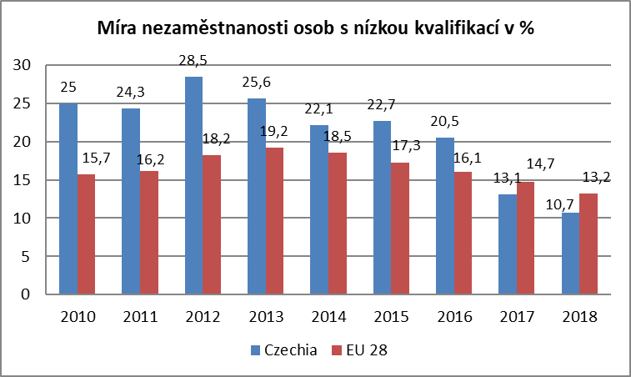

Zdroj: EUROSTAT

mapa1218
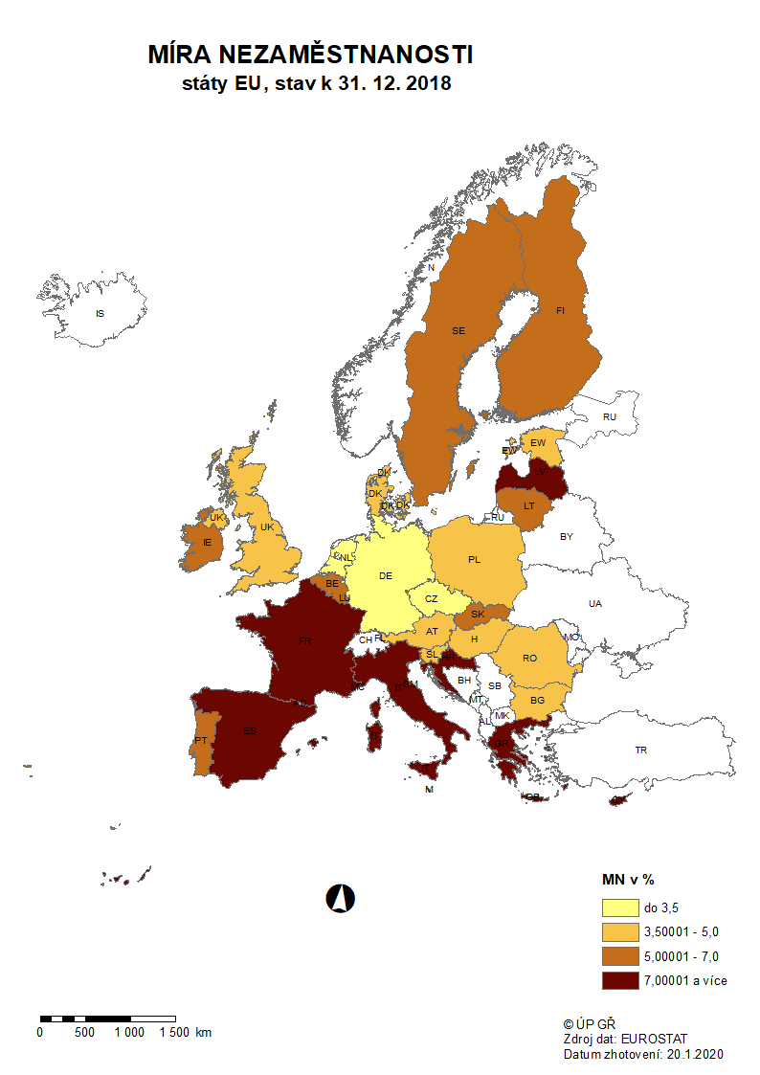

mapa1219
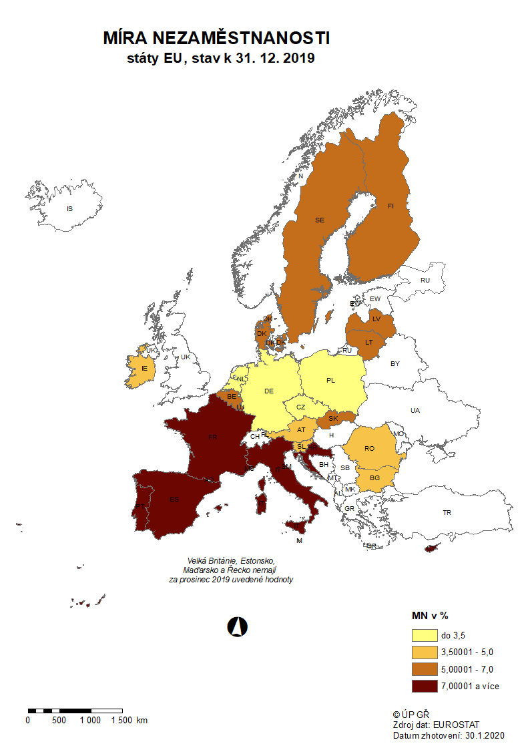

p3f
Hlášená hromadná propouštění v letech 2017-2019

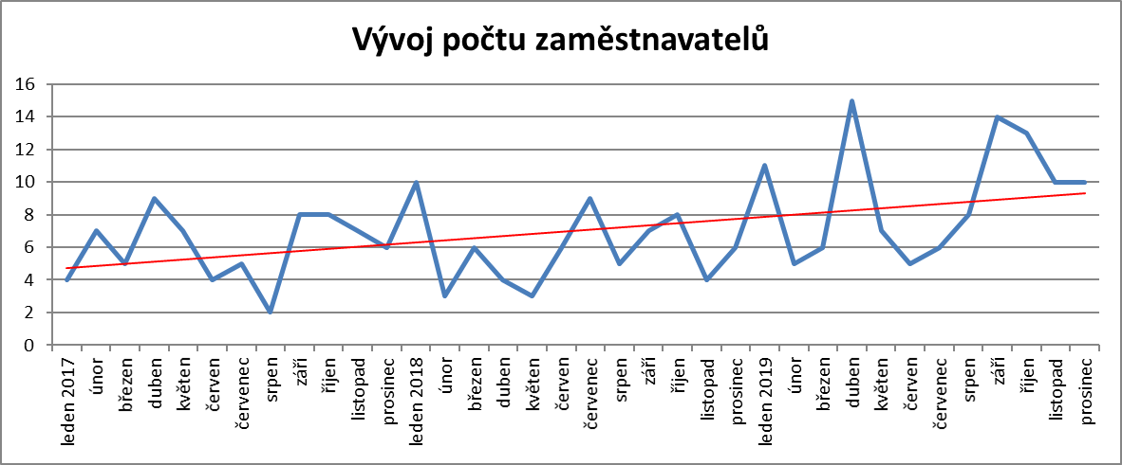

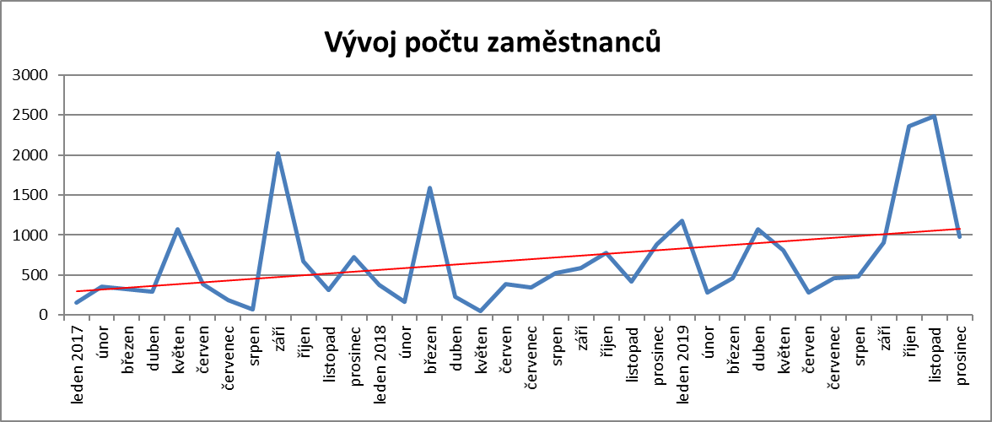

p6b
...
vytvořená místa |  | umístění uchazeči |  | umístění uchazeči |  | vytvořená místa |  | počet podpořených OZP |  | počet podpořených OZP |  | počet podpořených OZP |  | počet dohod |  | zaměstnanci |  | osoby SVČ
214 | 470 | 195 | 453 | 733 | 59 | 1,318 | 17 | 928 | 140 | 28 | 1 | 181 | 104 | 3,692 | 289 | 0 | 0 | 4 | 2
181 | 486 | 167 | 469 | 652 | 65 | 1,251 | 24 | 875 | 162 | 26 | 1 | 173 | 105 | 3,715 | 322 | 0 | 0 | 0 | 2
166 | 496 | 152 | 480 | 594 | 78 | 1,215 | 33 | 866 | 195 | 25 | 1 | 172 | 105 | 3,756 | 373 | 0 | 0 | 0 | 2
146 | 527 | 123 | 502 | 503 | 108 | 1,177 | 51 | 836 | 212 | 23 | 1 | 169 | 106 | 3,784 | 408 | 0 | 0 | 1 | 3
132 | 565 | 109 | 537 | 460 | 150 | 1,199 | 103 | 837 | 247 | 22 | 3 | 171 | 111 | 3,795 | 428 | 0 | 0 | 2 | 4
127 | 574 | 120 | 559 | 431 | 211 | 1,214 | 176 | 811 | 282 | 20 | 4 | 179 | 120 | 3,820 | 465 | 0 | 0 | 3 | 5
95 | 581 | 89 | 567 | 427 | 275 | 1,184 | 203 | 843 | 360 | 19 | 4 | 193 | 134 | 3,819 | 489 | 0 | 0 | 3 | 5

Počet osob podpořených v rámci APZ v roce 2019
VPP | 11,196
SÚPM zřízená | 4
SÚPM vyhrazená | 567
SÚPM - SVČ | 275
CHPM zřízená | 360
CHPM - SVČ | 4
Příspěvek na provoz CHPM a CHPM SVČ | 134
CHPM vymezená + SVČ | 489
Příspěvek na zapracování | 0
Překlenovací příspěvek | 5
Projekty ESF - OP LZZ - VPP | 690
Projekty ESF - OP LZZ - SÚPM | 2,604
Příspěvek na dojížďku a příspěvek na přestěhování | 705
Odborná praxe do 30ti let | 667
Rekvalifikace | 4,292
Zvolená rekvalifikace | 5,269
Poradenství | 1,235
Rekvalifikace 2) |  | Zvolená rekvalifikace 2) |  | Poradenství

uchazeči |  | uchazeči |  | uchazeči
stav | celkem | stav | celkem | stav | celkem
na konci | od poč. | na konci | od poč. | na konci | od poč.
sled.měs. | roku | sled.měs. | roku | sled.měs. | roku
338 | 377 | 425 | 437 | 5 | 23
511 | 917 | 483 | 900 | 7 | 88
592 | 1,629 | 552 | 1,425 | 9 | 201
457 | 2,079 | 521 | 1,935 | 13 | 316
325 | 2,388 | 460 | 2,472 | 16 | 423
172 | 2,645 | 271 | 2,852 | 0 | 612
105 | 2,788 | 249 | 3,135 | 0 | 634
137 | 2,939 | 204 | 3,330 | 1 | 640
305 | 3,292 | 385 | 3,739 | 6 | 698
375 | 3,730 | 646 | 4,316 | 12 | 859
423 | 4,178 | 547 | 4,854 | 17 | 1,043
165 | 4,292 | 320 | 5,269 | 10 | 1,235
...

